표지
작성일 : 2026-09-15
SVK HCT
SVK HCT Sales Forecast

FY2027 Budget · FY2028~2030 MTS

요약 · 보고
FCST RESULT

변동요인분석

FCST FLOW

산출 근거 체인
1 유병환자수
2 의료이용환자수

3 고혈압치료·ARB 처방환자수
4 ARB 처방량 · VPP
5 복합제·SVK HCT 처방량 · MS

6 매출

참고 민감도 분석

데이터 · 운영

원본_RAW (월별 붙여넣기)

갱신: 매월 UBIST 파일을 원본_RAW A21에 붙여넣으면 전체가 자동 재계산됩니다

FCST RESULT
HOME

SVK HCT SALES FORECAST

1. 매출수량 (백만 T)

구분 | FY2026 | FY2027 | FY2028 | FY2029 | FY2030
Model Base
MKT Base
Best (침투 -10%p)
Worst (침투 +10%p)
Best (침투 -5%p)
Worst (침투 +5%p)

2. 매출액 (백만원)

구분 | FY2026 | FY2027 | FY2028 | FY2029 | FY2030
Model Base
MKT Base
Best (침투 -10%p)
Worst (침투 +10%p)
Best (침투 -5%p)
Worst (침투 +5%p)

변동요인분석
HOME
SVK HCT FCST 변동 요인 분석과 시뮬레이션

① 변동 요인 분석
- 핵심 변동 요인 : 제네릭 침투(성분 내 Original 비율) (매출 변동성 ±21.2%로, 타 요인 대비 압도적인 영향력을 행사함)
- 기타 변동 요인: Olmesartan MS 하한(±8.7%), ARB+CCB+DU 비율 상한 L(±8.5%), 의료이용비율(±5.5%) 등 (구조 파라미터 성격, 실측 갱신 시 자동 재추정)
- 예외 요인: 약가 인하 고시(현재 없음) 및 MKT 제출 수치와의 차이는 본 시뮬레이션 외 별도 리스크로 분류 · 환자 체인(L1~L4)은 VPP 역산 구조로 방향이 직관과 반대일 수 있어 해석 주의
매출 변동 요인 분석 (단위: 매출 대비 ±%)

② 시뮬레이션 : 제네릭 침투 방어의 재무적 가치
- Best (침투 방어): 성분 내 Original 비율 +10%p 방어 시 → FY2030 매출 382억 (상단) · +5%p 시 349억
- Worst (침투 확대): 성분 내 Original 비율 -10%p 잠식 시 → FY2030 매출 249억 (하단) · -5%p 시 282억
(※ 기준선 Base: 315억 · 세일즈 포캐스트 밴드는 FY2027부터 적용)
제네릭 침투 시나리오별 매출 격차 (단위:억원)

· 근거: 근거_민감도 참조

FCST FLOW
HOME
SVK HCT Sales FCST FLOW
 |  |  |  |  |  |  |  |  | 각 행의 [▶ 근거] 를 클릭하면 해당 백데이터 시트로 이동 (기준수치·예측수치는 백데이터 참조)

단계 | 항목 | 기준 수치 | 모델 방법 | FY2026E | FY2027 | FY2028 | FY2029 | FY2030 | 근거
① 환자 현황 | 고혈압 유병환자수 |  | · 추계인구(통계청 중위) × 연령별 유병률 복합예측 |  |  |  |  |  | ▶ 근거
 | 고혈압 의료이용환자수 |  | · 고혈압 유병환자수 × 의료이용비율 (직전 4개년 평균비율) |  |  |  |  |  | ▶ 근거
 | 고혈압 치료환자수 |  | · 고혈압 의료이용환자수 × 치료비율 (2014~23 선형회귀) |  |  |  |  |  | ▶ 근거
 | ARB 처방 환자수 |  | · 고혈압 치료환자수 × ARB 처방률 (로지스틱 S-curve) |  |  |  |  |  | ▶ 근거
② 시장 구조 | 환자당 처방량(VPP) |  | · FY2026 : 월별 롤링(실측 YTD × 가중 성장률) ÷ 환자수 / FY2027~ : 최근 3개년 증가 일수 평균 반영, 28년부터 고정 |  |  |  |  |  | ▶ 근거
 | ARB 처방량 |  | · ARB 처방환자수 × VPP |  |  |  |  |  | ▶ 근거
 | ARB+CCB+DU 복합제 처방량(시장 전체) |  | · ARB 처방량 × ARB 복합제 비율(하한형 S-curve) × ARB+CCB+DU 비율(상한형 S-curve) |  |  |  |  |  | ▶ 근거
 | ARB+CCB+DU 복합제 처방량(HP) |  | · ARB+CCB+DU복합제 처방량 x HP:GP 비율 (로지스틱, 하한고정 22.0%, FY2024Q3 이후 분기회귀) |  |  |  |  |  | ▶ 근거
 | ARB+CCB+DU 복합제 처방량(GP) |  | · ARB+CCB+DU복합제 처방량 x HP:GP 비율 (로지스틱, 하한고정 22.0%, FY2024Q3 이후 분기회귀) |  |  |  |  |  | ▶ 근거
③ 경쟁 현황 | (HP 내) SVK HCT MS |  | · Olmesartan 비율=하한고정(로지스틱, 하한 47.0%), 성분 내 Original비율=직접 선형회귀 → 상세: 근거_SVK HCT처방량 시트 하단 |  |  |  |  |  | ▶ 근거
 | (GP 내) SVK HCT MS |  | · Olmesartan 비율=하한고정(로지스틱, 하한 37.9%), 최근5분기 자동연동 / 성분 내 Original비율=로짓 변환 회귀 |  |  |  |  |  | ▶ 근거
④ 시장매출 | DSKR 매출수량 (T) |  | · SVK HCT 처방량(UBIST, 정) ÷ 전환비율(FY22~25 평균 0.987) → 판매 수량 환산 |  |  |  |  |  | ▶ 근거
 | 연도별 단가 (원/T) |  | · 기준단가 615.6원(FY26 목표단가 채널·용량 물량가중) × 약가 배율 (인하 고시 없음 → 100% 유지, 근거_매출 24행에서 조정) |  |  |  |  |  | ▶ 근거

▶ 결과 | ARB+CCB+DU 복합제 시장 (처방량) |  | ARB 처방량 × ARB 복합제 비율 × ARB+CCB+DU 비율 |  |  |  |  |  | ▶ 근거
 | SVK HCT 처방 (UBIST) |  | ARB+CCB+DU 복합제 시장 × SVK HCT MS(성분별×성분내) |  |  |  |  |  | ▶ 근거
 | SVK HCT 시장매출 (백만원) |  | DSKR 매출수량 × 연도별 단가 |  |  |  |  |  | ▶ 근거

 | ※ 기준 수치 - 출처 및 기준연도
 | ① 환자 현황
 | 1)고혈압 유병환자수: 국민건강영양조사 데이터, CY2024
 | 2)고혈압 의료이용 환자수: HIRA 고혈압(ICD-10: I10) 주부상병, CY2024
 | 3)고혈압 치료·ARB처방환자수: 건보공단 전수 데이터, CY2023
 | ② 시장 구조(VPP·ARB 처방량·복합제 처방량): UBIST, FY2025
 | ③ 경쟁 현황(성분별·성분 내 MS): UBIST, FY2025
 | ④ 시장매출(수량·단가): 내부 시장매출 실측 FY2025 / 단가: FY2026 목표단가 (채널·용량별 물량가중)

근거_ARB처방환자수
ARB 처방환자수 산출 : Hypertension Fact Sheet 2025 기반 산출

 |  |  |  |  |  |  |  |  | ◀ 실측 (건보공단 전수, 2018~2023) |  |  |  |  |  | 예측 (로지스틱, 2024~2030) ▶
구분 / 연도 ▶ | 2010 | 2011 | 2012 | 2013 | 2014 | 2015 | 2016 | 2017 | 2018 | 2019 | 2020 | 2021 | 2022 | 2023 | 2024 | 2025 | 2026 | 2027 | 2028 | 2029 | 2030
■ A. 고혈압 치료환자수 (명) [근거_치료환자수 참조]
치료환자수 (전체)

■ B. ARB 처방률 (%) [2018~23 : 처방환자수(C)÷고혈압치료(A) | 2023~30 : 과거 처방률 추세를 로지스틱 S-curve1로 연장(상한88%)]
ARB 처방률

■ C. ARB 처방환자수 (명) [2018~23 : 건보공단 전수 | 2024~30 : 고혈압 치료환자수(A) × ARB 처방률(B)]
▶ ARB 처방환자수 |  |  |  |  |  |  |  |  | 6,439,000 | 6,892,000 | 7,317,000 | 7,855,000 | 8,290,000 | 8,669,000

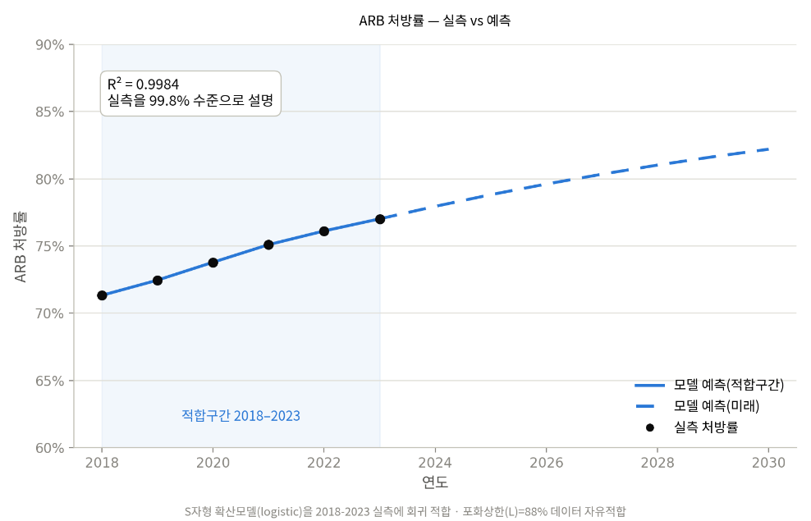
[참고] ARB 처방률 예측방식 : 로지스틱 S-curve1
 | 곡선식: p(t) = L / (1 + exp(−k·(t − x0))) + anchor
★ 주요 파라미터 | (적합구간: 2018~2023; R2=0.9984, 전체 실측 6개년 사용)
 | L (포화상한) | k (성장속도) | x0 (중심연도) | anchor (2023 보정)
 | 0.88

 | 파라미터 | 산출 근거
 | L (포화상한) | 2018-2023 실측 6개년에 대한 로지스틱 자유적합(curve_fit)으로 추정(표준오차 ±5%p, 95% CI 약 78~98%).
 | k (성장속도) | 곡선이 가팔라지는 빠르기 = -SLOPE(z,연도) [B38:D43 보조계산, L=0.88 고정]
 | x0 (중심연도) | 확산이 가장 빨랐던 해 = INTERCEPT(z,연도)/k [B38:D43 보조계산, L=0.88 고정]
 | anchor (2023 보정) | 곡선을 2023(최신 실측)에 정확히 맞추는 보정 = O9 - 로지스틱순수식(k,x0,L)

※ 출처 : NHIS(2018~2023), BI 자체 추정
※ 범례
· 외부 입력 데이터: 청색(Blue) 표기
· 예측 변수(또는 예측치): 녹색(Green) 표기
· 최종 산출 결과: 황색(Yellow) 음영 행

[참고] k, x0, anchor 선형화 보조계산 (L=0.88 고정, z = LN(L/p - 1))
 | 연도 | 실측 처방률(p) | z = LN(L/p-1)

근거_ARB처방량
ARB 처방량(시장) 산출 : UBIST 기반 추정

 |  |  |  |  |  | ◀ 처방량 실측 (UBIST, 2018~2025) |  |  |  |  |  |  |  |  |  |  | 예측 (2026~2030) ▶ |  |  |  |  |  |  | 참고비율
구분 / 연도 ▶ | 2010 | 2011 | 2012 | 2013 | 2014 | 2015 | 2016 | 2017 | 2018 | 2019 | 2020 | 2021 | 2022 | 2023 | 2024 | 2025 | 2026 | 2027 | 2028 | 2029 | 2030 | FY26 1분기 |  | 1Q | 2Q | 3Q | 4Q | Total
■ A. ARB 처방환자수 (명) [근거_ARB처방환자수 참조] |  |  |  |  |  |  |  |  |  |  |  |  |  |  |  |  |  |  |  |  |  |  | FY23
ARB 처방환자수 |  |  |  |  |  |  |  |  |  |  |  |  |  |  |  |  |  |  |  |  |  |  | FY24
 |  |  |  |  |  |  |  |  |  |  |  |  |  |  |  |  |  |  |  |  |  |  | FY25
■ B. ARB 처방량 [2018~25 : UBIST 실측 | 2026~30 : ARB 처방환자수(A) × VPP(C)] |  |  |  |  |  |  |  |  |  |  |  |  |  |  |  |  |  |  |  |  |  |  | FY26
▶ ARB 처방량 |  |  |  |  |  |  |  |  | 2,060,974,765 | 2,197,022,241 | 2,331,565,240

■ C. VPP 환자당 연간 처방일수 (일) [2018~25 : 처방량(B)÷환자수(A) | 2026~30 : 과거 VPP 평균 기반 고정1]
VPP (처방일/DOT)
None None
2018 | 320.07683877
2019 | 318.77861881
2020 | 318.65043596
2021 | 317.41526035
2022 | 318.58241834
2023 | 320.45549696
2024 | 322.76230485
2025 | 326.49361318
2026 | 329.49361318
2027 | 331.49361318
2028 | 332.49361318
2029 | 332.49361318
2030 | 332.49361318
★ 주요 파라미터 (분석 구간: 2018~2025년)
 | 구분 | 2026 | 2027 | 2028
 | VPP 증가 일수
 | (최근 3개년 증가 일수 평균 반영, 증가 점차 둔화 후유지 추정)

※ 출처 : UBIST(2018~2025), BI 자체 추정
※ 단위: 처방일(DOT).
※ 범례
· 외부 입력 데이터: 청색(Blue) 표기
· 예측 변수(또는 예측치): 녹색(Green) 표기
· 최종 산출 결과: 황색(Yellow) 음영 행

■ D. 월별 ARB 처방량(FY기준) 실측 입력 & 롤링 VPP
※ 4월~3월=회계연도(FY) 월. 월별 실측은 「원본_월별」■A(ARB 시장 Total)에서 자동 연결 — 매달 UBIST 파일을 「원본_RAW」에 붙여넣으면 자동 갱신 (여기에 직접 입력하지 마십시오)
회계연도 | 4월 | 5월 | 6월 | 7월 | 8월 | 9월 | 10월 | 11월 | 12월 | 1월 | 2월 | 3월 | 실측월수 | YTD처방량 | 전년동기YTD | YoY | 장기평균prior(3개년) | 가중치w | 최종성장률 | 연환산처방량 | VPP예측
FY2023
FY2024
FY2025
FY2026
FY2027
FY2028
FY2029
FY2030

